Worksheet
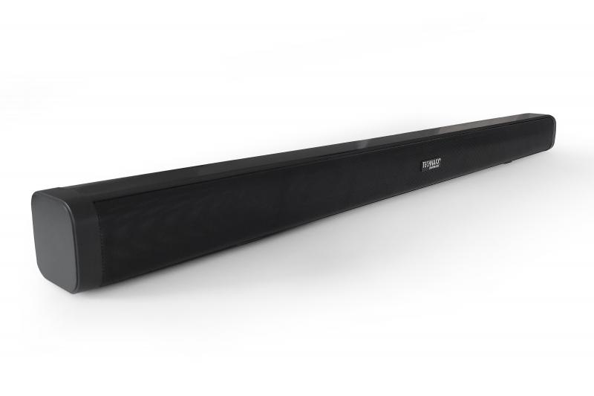
Technaxx Bluetooth Soundbar 30W TX-311

Artikelnummer | 5228 |  | VE | 6
EAN | 4260358126906 |  | Stück pro Palette | 90
Zollnummer | 85279100 |  | Lagen Pro Palette | 5

Abmessungen - Artikel
Länge(cm) | Breite(cm) | Höhe(cm) | Gewicht(g)
78 | 6 | 6 | 984000

Abmessungen - Artikelverpackung
Länge(cm) | Breite(cm) | Höhe(cm) | Leergewicht(g) | Gewicht(g) Artikel+Verpackung
89 | 10.5 | 10.5 | 222 | 1392

Abmessungen - VE Karton (Masterkarton)
Länge(cm) | Breite(cm) | Höhe(cm) | Gewicht(g)
90.5 | 23.7 | 34 | 10600

Verpackung - Bestandteile
Rest Zubehör (g) | Papier/Pappe (g) | Styropor (g) | Kunstst. Hohlkörper(g) | Kunstst. Folien(g) | Materialverbunde (g)
155 | 27 | 17 | 0 | 20 | 0

Batterie- / Akkuinformationen
Batterie-benötigt | Batterie enthalten | Batterie-Typ | Batterie-System(Art)
Ja | Ja | Micro-Batterie AAA | Keine
Anzahl(stk.) | Gewicht/Stk.(g) | Energiedichte(WH/Kg) | Leistung(WH)
2 | 7 | 0 | 0

Lithium Baterie
Energiegehalt | Gewicht (Kg)
0 | 7

Weiterführende Informationen
Technaxx Reseller Portal

